Anforderungen Energie
- Anforderungen im Bereich Energie – insbesondere (Aufzählung nicht vollständig)

Webseite DEWK : https://www.vs.ch/de/web/energie/energieanforderungen-für-gebäude

Nicht baubewilligungspflichtige Projekte
Gesetzliche Grundlage: Art. 92 kEnV

Wenn für ein Projekt keine Baubewilligung oder Energienachweis erforderlich ist, achtet der Bauherr selbst auf die Einhaltung der Bestimmungen der Gesetzgebung im Energiebereich.

Verpflichtung zu Energiezählern Ausstattung
Gesetzliche Grundlagen: Art. 32 Ab. 3 kEnV
Bei der Installation eines Wärme- oder Kälteerzeugers (Heizkessel, Kühlaggregat, Wärmepumpe, thermische Solaranlage usw.) muss dieser mit Energiezählern ausgestattet sein, die eine Kontrolle der Gesamtenergieeffizienz (Nutzanteil, JAZ usw.) ermöglichen und es dem Betreiber erlauben, eine Energiebuchhaltung auf der Grundlage einer periodischen Ablesung zu erstellen.

Wärmeverteilung und Abgabe
Gesetzliche Grundlagen: Art. 36 Ab. 2 und 3 kEnV
Neue Anlagen und Anlagen, die bei Umbauten ersetzt werden, müssen nach den folgenden Anforderungen gegen Wärmeverluste isoliert sein:

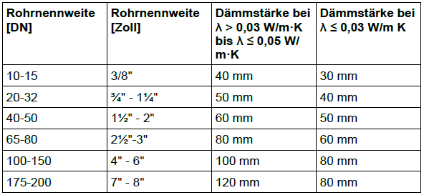

Die obere genannten Anforderungen gelten auch für Armaturen, Pumpen, Wärmeverteilungsleitungen in unbeheizten Räumen und im Freien und alle Teile des Warmwasserverteilungssystems, die in beheizten oder unbeheizten Räumen und im Freien auf Temperatur gehalten werden, mit Ausnahme derjenigen, die ohne Zirkulation oder Heizband isolierte Zapfstellen versorgen.

